Tabelle3
Bandbehandlung
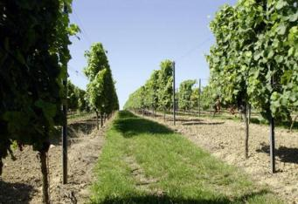

 | Einzelpflanzenbehandlung
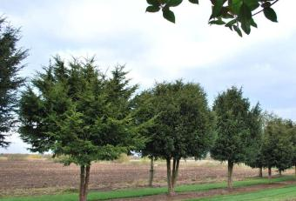

Bitte die gewünschte
Behandlulngsform anklicken
Pflanzenschutzdienst

Rückenspritze Band
Formeln für Band-, Streifen, Rückenspritzgeräte |  |  |  | Zurück

Bandbreite (cm) | 80 cm |  | Düsengröße und Farbcodierung nach ISO 16125 (bei 3 bar Spritzdruck an der Düse)
Aufwandmenge | 400 l/ha |  | 01 | 015 | 02 | 025 | 03 | 035 | 04 | 05 | 06 | 08 | 10
Spritzdruck (bar) | 2.0 bar |  | 0.4 | 0.6 | 0.8 | 1.0 | 1.2 | 1.4 | 1.6 | 2.0 | 2.4 | 3.2 | 4.0
 |  | 2.0 bar | 0.33 l/min | 0.49 l/min | 0.65 l/min | 0.82 l/min | 0.98 l/min | 1.14 l/min | 1.31 l/min | 1.63 l/min | 1.96 l/min | 2.61 l/min | 3.27 l/min
80 cm
 |  | Gehgeschw. | 0.6 km/h | 0.9 km/h | 1.2 km/h | 1.5 km/h | 1.8 km/h | 2.1 km/h | 2.4 km/h | 3.1 km/h | 3.7 km/h | 4.9 km/h | 6.1 km/h
 |  |  | 10 m/min | 15 m/min | 20 m/min | 26 m/min | 31 m/min | 36 m/min | 41 m/min | 51 m/min | 61 m/min | 82 m/min | 102 m/min

 |  |  | 01 | 015 | 02 | 025 | 03 | 035 | 04 | 05 | 06 | 08 | 10
 |  | 1.2 km/h | 33.3 bar | 14.8 bar | 8.3 bar | 5.3 bar | 3.7 bar | 2.7 bar | 2.1 bar | 1.3 bar | 0.9 bar | 0.5 bar | 0.3 bar

Ausstoß einer Düse (l/min) | 1.33 l/min |  | Gehstrecke (m) |  | 20 m | 1.2 km/h | 20 m/min |  | 833 l/ha
Messzeit (s) | 45 s |  | Gehzeit (s) |  | 60 s
Ausstoßmenge (l) | 1.00 l/min
 |  |  |  |  |  |  |  |  | Größe der Rückenspritze |  |  | 15 l
 |  |  |  |  |  |  |  |  | bzw. Tankfüllung (l)

Ausbringmenge (l/ha) = | Ausstoß einer Düse (l/min) x 60000 |  |  |  |  |  |  |  | empfohlene Dosierung (l/ha) |  |  | 4.00 l/ha
 | Fahrgeschw. (km/h) x Bandbreite (cm) |  |  |  |  |  |  |  | Produkt/Band (l bzw. kg.) |  |  | 3.20
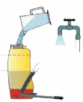
Fahrgeschwindigkeit (km/h) = | Fahrstrecke (m) x 3,6
 | Fahrzeit (s) |  |  |  |  |  |  |  | Produkt/Spritze |  | 0.06 l
 |  |  |  |  |  |  |  |  | bzw. Tankfüllung |  | 58 ml
Fahrgeschwindigkeit (m/min) = | 16,67 x Fahrgeschw. (km/h)

